Solicitud gráfica
 | Área: | Matemáticas |  |  | Fecha:
 | Grado: | 9
 | Título del tema: | Banco de actividades |  |  | ¿Cuaderno de estudio o recurso? | Recurso
 | Editor: | ANDRES GOMEZ |  |  | Motor del recurso | M101

 | Código guión o recurso: | MA_09_113_REC260 | ← Para determinar este código, visite la hoja de Ayuda
 |  |  |  |  | ESPECIFICACIÓN DE ARCHIVOS A ENTREGAR
Núm. | Archivo Shutterstock o ruta en web | Imagen para: | Tipo | Ubicación de la imagen en el recurso M101 | Nombre imagen SMALL | Tamaño imagen SMALL | Nombre imagen ZOOM | Tamaño imagen ZOOM | Descripción | Observaciones
IMG01 | 210826861 | Recurso M101 | Fotografía | Contenido | MA_09_113_REC260_IMG01n.png | 286 x 286 px | MA_09_113_REC260_IMG01a.png | 500 x 500 px
IMG02 | 307542842 | Recurso M101 | Ilustración | Contenido | MA_09_113_REC260_IMG02n.png | 286 x 286 px | MA_09_113_REC260_IMG02a.png | 500 x 500 px | 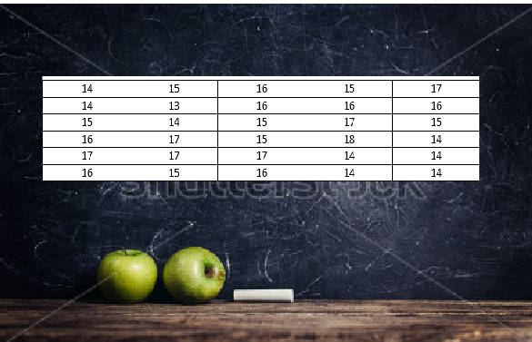
IMG03 | 355945088 | Recurso M101 | Fotografía | Contenido | MA_09_113_REC260_IMG03n.png | 286 x 286 px | MA_09_113_REC260_IMG03a.png | 500 x 500 px
IMG04 | 145227481 | Recurso M101 | Fotografía | Contenido | MA_09_113_REC260_IMG04n.png | 286 x 286 px | MA_09_113_REC260_IMG04a.png | 500 x 500 px
IMG05 | 206744158 | Recurso M101 | Fotografía | Contenido | MA_09_113_REC260_IMG05n.png | 286 x 286 px | MA_09_113_REC260_IMG05a.png | 500 x 500 px
IMG06 | 174846029 | Recurso M101 | Fotografía | Contenido | MA_09_113_REC260_IMG06n.png | 286 x 286 px | MA_09_113_REC260_IMG06a.png | 500 x 500 px
IMG07 | 207034513 | Recurso M101 | Fotografía | Contenido | MA_09_113_REC260_IMG07n.png | 286 x 286 px | MA_09_113_REC260_IMG07a.png | 500 x 500 px
IMG08 | 51589531 | Recurso M101 | Fotografía | Contenido | MA_09_113_REC260_IMG08n.png | 286 x 286 px | MA_09_113_REC260_IMG08a.png | 500 x 500 px
IMG09 | 199144970 | Recurso M101 | Fotografía | Contenido | MA_09_113_REC260_IMG09n.png | 286 x 286 px | MA_09_113_REC260_IMG09a.png | 500 x 500 px
IMG10 | 228403339 | Recurso M101 | Ilustración | Contenido | MA_09_113_REC260_IMG10n.png | 286 x 286 px | MA_09_113_REC260_IMG10a.png | 500 x 500 px | 